Mediciones
MEDICIÓN #3

Datos Probetas |  |  |  |  |  |  |  |  |  |  |  | Análisis Velocidad Onda P |  |  |  |  |  |  |  | Mod. E Pelotazo |  |  |  |  |  |  |  |  |  |  |  | Analisis Errores
Probeta | Energía | Altura | Diámetro | Volumen | Masa | Densidad | Humedad | Den. Seca | GS | e | Saturación | Poisson | TV1 | TV2 | TV3 | TV4 | TV5 | TV prom | Mod E | TOF1 | TOF2 | TOF3 | TOF4 | TOF5 | TOF Prom | E1 | E2 | E3 | E4 | E5 | Mod E | Diferencia | % Error
- | Golpes | mm | mm | cm3 | g | g/cm3 | % | g/cm3 | - | - | % | - | us | us | us | us | us | us | Mpa | s | s | s | s | s | s | Mpa | Mpa | Mpa | Mpa | Mpa | Mpa | Mpa | %
M1 - Mod | 25 | 117.03 | 101 | 937.65 | 1739.2 | 1.85 | 11.84% | 1.66 | 2.50 | 0.50745057852 | 58.35% | 0.2 | 246.34 | 244.08 | 254.25 | 223.74 | 256.51 | 256.51 | 347.50445823 | 0.0013500135001 | 0.0013200132001 | 0.0013700137001 | 0.0013500135001 | 0.0013700137001 | 0.0013520135201 | 212.16605818 | 239.88892469 | 196.52105522 | 212.16605818 | 196.52105522 | 239.88892469 | 107.61553353 | 31%
M1 - Mod | 56 | 116.35 | 101 | 932.18 | 1838.2 | 1.97 | 11.81% | 1.76 | 2.50 | 0.41745201593 | 70.70% | 0.34 | 308.49 | 341.26 | 341.26 | 359.34 | 368.38 | 343.746 | 146.77836822 | 0.0014000140001 | 0.0013400134001 | 0.0013900139001 | 0.0013100131001 | 0.0012900129001 | 0.0013460134601 | 168.72873869 | 173.90814104 | 199.80515276 | 265.927063 | 287.87505994 | 219.24883109 | -72.470462869 | 49%
M2 - Mod | 56 | 116.5 | 101 | 933.38 | 1722 | 1.84 | 9.67% | 1.68 | 2.50 | 0.48608821439 | 49.72% | 0.12 | 243.97906607 | 227.13 | 195.49 | 202.27 | 235.04 | 220.78181321 | 496.87688645 | 0.0013300133001 | 0.0012800128001 | 0.0012700127001 | 0.0012500125001 | 0.0012600126001 | 0.0012780127801 | 243.97906607 | 298.84905841 | 313.61145305 | 344.02399506 | 328.81772406 | 305.85625933 | 191.02062712 | 38%
M3 - Mod | 56 | 116.35 | 101 | 932.18 | 1660.6 | 1.78 | 8.07% | 1.65 | 2.50 | 0.51664665648 | 39.06% | 0.1 | 200.01 | 242.95 | 201.14 | 218.09 | 215.83 | 215.604 | 507.25382118 | 0.0012500125001 | 0.0012200122001 | 0.0012400124001 | 0.0012400124001 | 0.0012400124001 | 0.0012380123801 | 351.57903262 | 395.85142316 | 366.33649613 | 366.33649613 | 366.33649613 | 369.28798884 | 137.96583234 | 27%
M1 - Est | 25 | 116.5 | 101 | 933.38 | 1542.2 | 1.65 | 11.59% | 1.48 | 2.50 | 0.68841580866 | 42.09% | 0.11 | 527.71 | 461.04 | 482.51 | 500.59 | 498.33 | 494.036 | 89.380828617 | 0.0019200192002 | 0.0018700187002 | 0.0018600186002 | 0.0019000190002 | 0.0019300193002 | 0.0018960189602 | 33.714724895 | 39.56859731 | 40.739371794 | 36.056273861 | 32.543950412 | 36.524583655 | 52.856244963 | 59%
M2 - Est | 25 | 116.35 | 101 | 932.18 | 1576.4 | 1.69 | 13.46% | 1.49 | 2.50 | 0.67732443115 | 49.68% | 0.13 | 597.77 | 474.6 | 523.19 | 461.04 | 493.81 | 510.082 | 84.568981266 | 0.0018500185002 | 0.0018500185002 | 0.0017400174002 | 0.0018700187002 | 0.0018700187002 | 0.0018360183602 | 41.653470984 | 41.653470984 | 59.125669889 | 39.311022492 | 39.311022492 | 44.210931368 | 40.358049898 | 48%
M3 - Est | 25 | 116.5 | 101 | 933.38 | 1627.8 | 1.74 | 14.03% | 1.53 | 2.50 | 0.63459113674 | 55.26% | 0.16 | 491.55 | 491.55 | 517.54 | 553.7 | 586.47 | 491.55 | 91.991257492 | 0.0014100141001 | 0.0014000140001 | 0.0013700137002 | 0.0014200142001 | 0.0015200152002 | 0.0014240142401 | 177.97212022 | 183.05007108 | 198.2839236 | 172.89416938 | 122.11466093 | 122.11466093 | -30.123403443 | 33%
M4 - Est | 25 | 116.35 | 101 | 932.18 | 1661.2 | 1.78 | 15.16% | 1.55 | 2.50 | 0.61550110398 | 61.56% | 0.22 | 476.86 | 438.44 | 414.71 | 323.18 | 392.11 | 409.06 | 126.28009737 | 0.0017400174002 | 0.0016400164002 | 0.0016200162002 | 0.0016200162001 | 0.0016400164002 | 0.0016520165202 | 56.490316051 | 80.166431919 | 84.901655095 | 84.901655098 | 80.166431922 | 77.325298017 | 48.954799352 | 39%

MEDICIÓN #4

Datos Probetas |  |  |  |  |  |  |  |  |  |  |  | Análisis Velocidad Onda P |  |  |  |  |  |  |  | Mod. E Pelotazo |  |  |  |  |  |  |  |  |  |  |  | Analisis Errores
Probeta | Energía | Altura | Diámetro | Volumen | Masa | Densidad | Humedad | Den. Seca | GS | e | Saturación | Poisson | TV1 | TV2 | TV3 | TV4 | TV5 | TV prom | Mod E | TOF1 | TOF2 | TOF3 | TOF4 | TOF5 | TOF Prom | E1 | E2 | E3 | E4 | E5 | Mod E | Diferencia | % Error
- | Golpes | mm | mm | cm3 | g | g/cm3 | % | g/cm3 | - | - | % | - | us | us | us | us | us | us | Mpa | s | s | s | s | s | s | Mpa | Mpa | Mpa | Mpa | Mpa | Mpa | Mpa | %
M4 - Mod | 56 | 116.5 | 101 | 933.38 | 1896.2 | 2.03 | 14.31% | 1.78 | 2.50 | 0.4066737785 | 87.96% | 0.46 | 342.39 | 291.54 | 249.73 | 368.38 | 240.69 | 298.546 | 66.911999532 | 0.0013700137001 | 0.0013300133001 | 0.0013200132001 | 0.0013000130001 | 0.0013000130001 | 0.0013240132401 | 167.3651557 | 188.57938224 | 193.88293888 | 208.52277404 | 208.52277404 | 193.37460498 | -126.46260545 | 189%
M5 - Mod | 56 | 116.35 | 101 | 932.18 | 1853.2 | 1.99 | 17.28% | 1.70 | 2.50 | 0.47481632944 | 90.98% | 0.47 | 415.84 | 463.3 | 423.75 | 420.36 | 413.58 | 427.366 | 24.521601462 | 0.0015900159002 | 0.0014900149001 | 0.0014600146001 | 0.0014600146001 | 0.0014200142001 | 0.0014840148401 | 76.374633715 | 101.8941886 | 117.84227703 | 117.84227703 | 139.10639494 | 110.61195426 | -86.090352802 | 351%
M6 - Mod | 56 | 116.35 | 101 | 932.18 | 1805 | 1.94 | 18.63% | 1.63 | 2.50 | 0.53169525495 | 87.62% | 0.46 | 574.04 | 996.66 | 1033.95 | 923.21 | 1048.64 | 915.3 | 6.7675757126 | 0.0016000160002 | 0.0016000160002 | 0.0015300153001 | 0.0015300153001 | 0.0016200162001 | 0.0015760157602 | 74.822332257 | 74.822332257 | 91.936497267 | 91.936497267 | 69.932570828 | 80.690045975 | -73.922470263 | 1092%
M5 - Est | 25 | 116.35 | 101 | 932.18 | 1748.2 | 1.88 | 16.56% | 1.61 | 2.50 | 0.55375539749 | 74.74% | 0.4 | 397.76 | 418.1 | 400.02 | 389.85 | 402.28 | 401.602 | 73.458138997 | 0.0016800168002 | 0.0017000170002 | 0.0016800168002 | 0.0016600166002 | 0.0017100171002 | 0.0016860168602 | 60.807385859 | 55.976162944 | 60.807385858 | 65.638608774 | 53.560551487 | 59.358018984 | 14.100120012 | 19%
M6 - Est | 25 | 116.35 | 101 | 932.18 | 1788.6 | 1.92 | 19.47% | 1.61 | 2.50 | 0.55663319014 | 87.45% | 0.46 | 870.1 | 706.25 | 197.75 | 72.32 |  | 461.605 | 26.366656381 | 0.0022200222002 | 0.0017200172002 | 0.0017000170002 | 0.0017900179002 | 0.0024200242002 | 0.0019700197002 | 8.3882847929 | 47.79881886 | 50.373525099 | 39.457497798 |  | 36.504531638 | -10.137875257 | 38%
M2 - Mod | 25 | 116.35 | 101 | 932.18 | 1781.4 | 1.91 | 13.30% | 1.69 | 2.50 | 0.48216741817 | 68.95% | 0.32 | 364.99 | 287.02 | 303.97 | 238.43 | 250.86 | 289.054 | 216.37384303 | 0.0014200142001 | 0.0014200142001 | 0.0014000140001 | 0.0013900139001 | 0.0014000140001 | 0.0014060140601 | 160.75421194 | 160.75421194 | 171.07976298 | 176.2425385 | 171.07976298 | 167.98209767 | 48.391745367 | 22%
M3 - Mod | 25 | 116.35 | 101 | 932.18 | 1808.4 | 1.94 | 15.58% | 1.68 | 2.50 | 0.48943849184 | 79.57% | 0.44 | 283.63 | 277.98 | 296.06 | 363.86 | 279.11 | 300.128 | 89.964452196 | 0.0014800148001 | 0.0015200152001 | 0.0015000150002 | 0.0015100151002 | 0.0015700157002 | 0.0015160151602 | 112.63221899 | 96.086920489 | 102.07464753 | 98.521966292 | 83.911691475 | 98.645488955 | -8.6810367586 | 10%
M4 - Mod | 25 | 116.35 | 101 | 932.18 | 1746.2 | 1.87 | 16.94% | 1.60 | 2.50 | 0.56059353158 | 75.52% | 0.4 | 448.61 | 480.25 | 359.34 | 479.12 | 418.1 | 437.084 | 61.944778699 | 0.0014800148001 | 0.0014200142001 | 0.0014600146001 | 0.0014600146001 |  | 0.0014550145501 | 119.74446802 | 151.12405789 | 130.20433131 | 130.20433131 |  | 132.81929713 | -70.874518434 | 114%

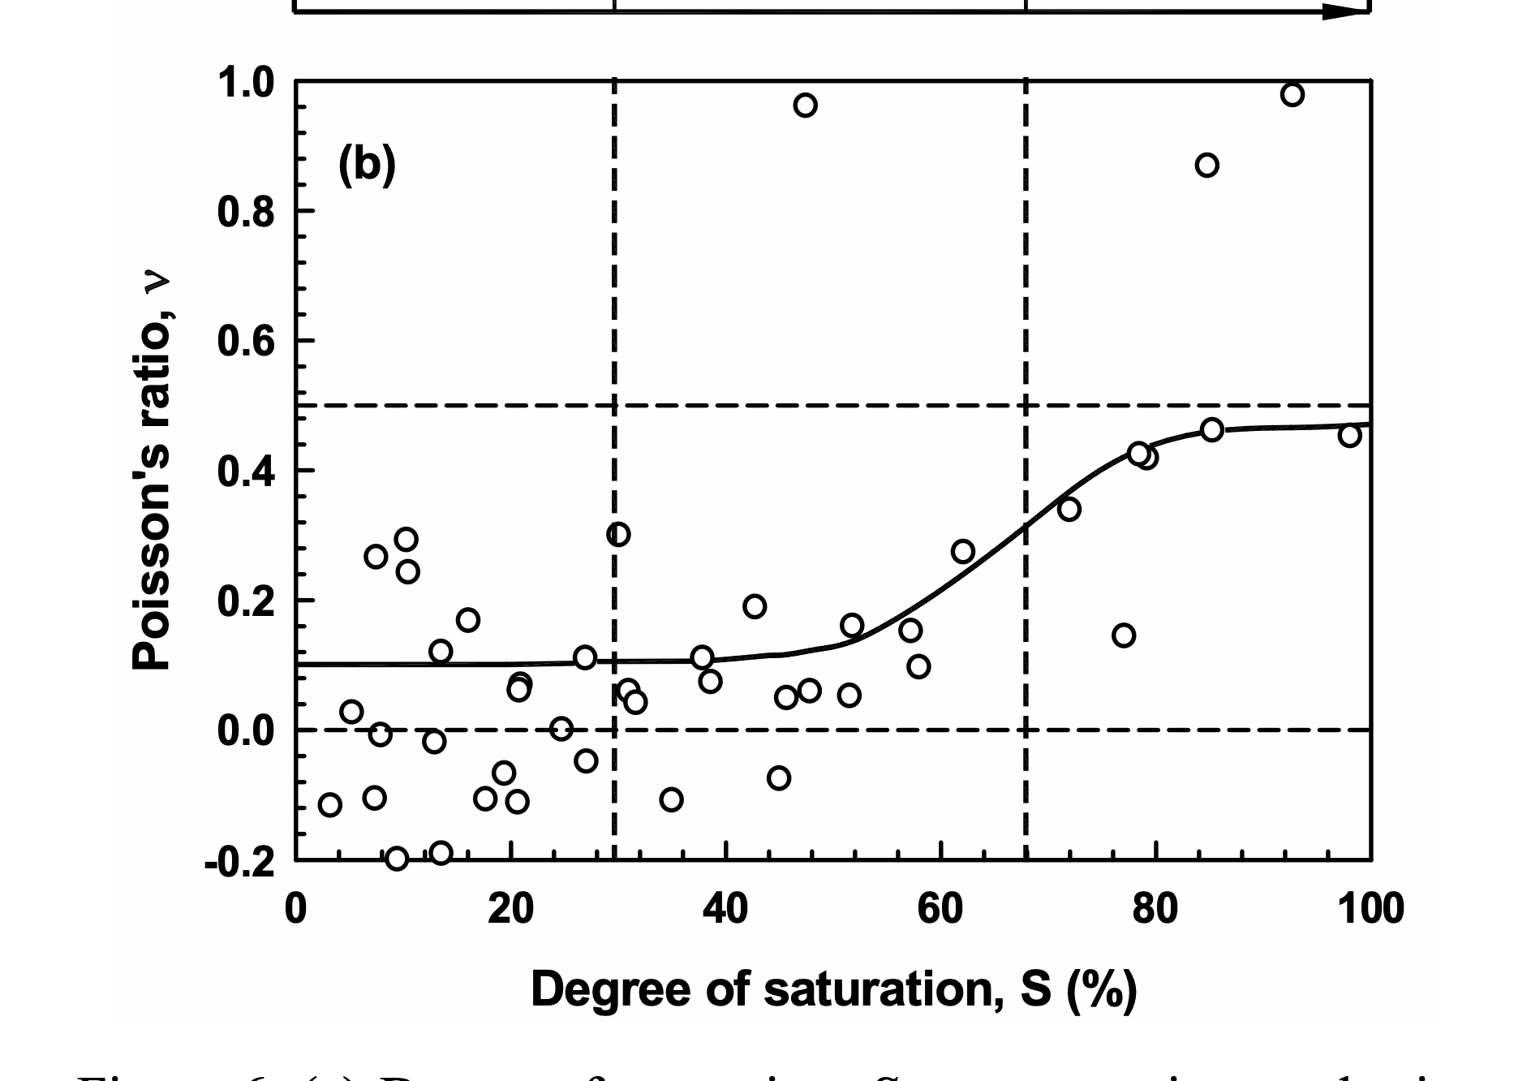

$$E={Vp}^{2}∙\frac{p∙(1+u)(1−2u)}{(1−u)}$$

CurvasCompactación
56 Golpes Mod
Humedad | Den. Seca
11.81% | 1.76
9.67% | 1.68
8.07% | 1.65
14.31% | 1.78
17.28% | 1.70
18.63% | 1.63

25 Golpes Mod
Humedad | Den. Seca
11.84% | 1.66
13.30% | 1.69
15.58% | 1.68
16.94% | 1.60

